Лист1
 |  |  | Магазин «Бисер, Бусинка, Страз» чешский бисер оптом, с доставкой по России http://biser-businka-strass-18.com http://okeanbusin.ru |  |  |  | опт: +7 499 157-6590 опт: +7 499 157-3151 заказ отправлять на адрес: optotdel18@yandex.ru
 |  |  |  |  |  |  |  |  | сумма заказа:
 |  |  |  |  |  |  |  |  | 0.00
Бланк-заказа: |  |  | Пряжа CANARIAS, хлопок (Турция) |  |  |  |  |  | 140
ФИО, организация, адрес: |  |  |  |  |  |  |  |  | 73
Контактный телефон:

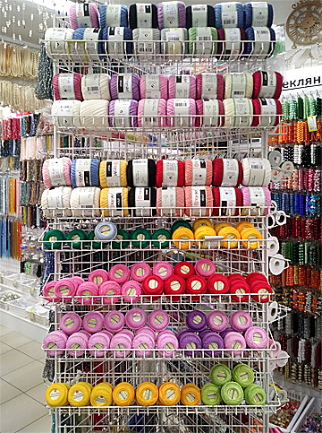
Изображение | № магазина | Артикул | Цвет | Размеры | Упаковка | Цена, $ | Наличие | количество заказа | Стенд с пряжей
 | _ | 0000 | белый | 203 м, 20 г | 1 моток | 1.16
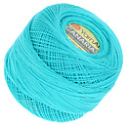 | _ | 0008 | бирюза | 203 м, 20 г | 1 моток | 1.16
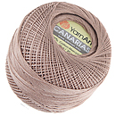 | _ | 0015 | коричневый | 203 м, 20 г | 1 моток | 1.16 | нет
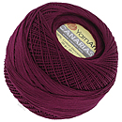 | _ | 0112 | вишневый | 203 м, 20 г | 1 моток | 1.16
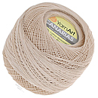 | _ | 4660 | бежевый | 203 м, 20 г | 1 моток | 1.16
 | _ | 4915 | голубой | 203 м, 20 г | 1 моток | 1.16 | нет
 | _ | 4917 | светло-голубой | 203 м, 20 г | 1 моток | 1.16 | нет
 | _ | 5001 | желтый | 203 м, 20 г | 1 моток | 1.16
 | _ | 5307 | желтый | 203 м, 20 г | 1 моток | 1.16
 | _ | 5352 | зеленый | 203 м, 20 г | 1 моток | 1.16
 | _ | 6194 | бежевый | 203 м, 20 г | 1 моток | 1.16 | нет
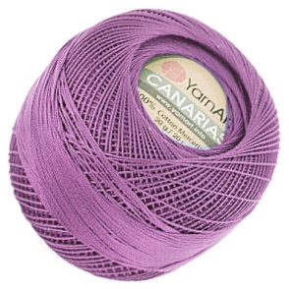 | _ | 6309 | фиолетовый | 203 м, 20 г | 1 моток | 1.16 | нет
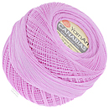 | _ | 6319 | розовый | 203 м, 20 г | 1 моток | 1.16 | нет
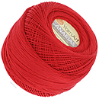 | _ | 6328 | красный | 203 м, 20 г | 1 моток | 1.16
 | _ | 6334 | зеленый | 203 м, 20 г | 1 моток | 1.16
 | _ | 6347 | синий | 203 м, 20 г | 1 моток | 1.16
 | _ | 9999 | черный | 203 м, 20 г | 1 моток | 1.16

сумма заказа: |  |  |  |  |  |  |  | 0.00

